MENUS STANDARD ENFANTS 4 jours

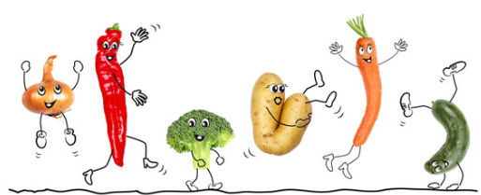
 |  | Menus enfants

Menu Végétal
 | Semaine N°40 du 01/10/2018 au 05/10/2018

 | LUNDI 1er OCTOBRE | MARDI 02 OCTOBRE | MERCREDI 03 OCTOBRE | JEUDI 04 OCTOBRE | VENDREDI 05 OCTOBRE
Entrées | Œufs durs, mayonnaise | Duo de betteraves et maïs |  | Salade verte | Tarte au fromage
Viandes | Steak haché | Nuggets de blé croustillants |  | Coquillette BIO | Gratin de poisson
Légumes | Haricots verts | Purée |  | Bolognaise | Chou-fleur persillé
Fromages | Emmental | Savaron |  | Yaourt arôme | Mini roulé babybel
Desserts | Fruit | Flan caramel |  | Cookie | Fruit
Fromages : sous réserve d'approvisionnement
FR
01.053.021
CE
FR
01.053.021
CE
* Produit contenant du porc
Bœuf : né; élevé et abattu en France

